convergent validity
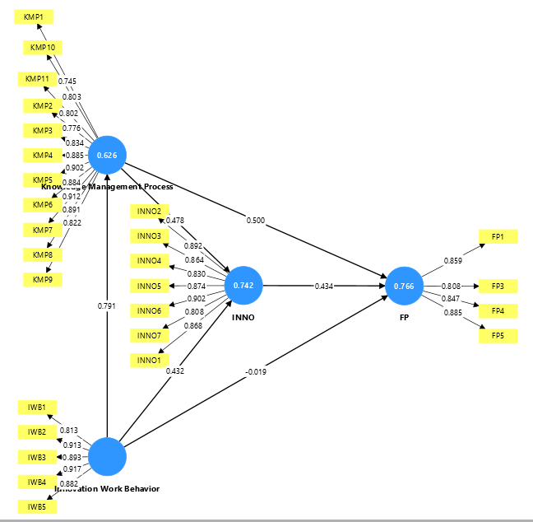
 | Firm Performance | Innovation | Innovative Work Behavior | Knowledge Management Process
FP1 | 0.859
FP3 | 0.808
FP4 | 0.847
FP5 | 0.885
﻿INNO1 |  | 0.868
INNO2 |  | 0.892
INNO3 |  | 0.864
INNO4 |  | 0.83
INNO5 |  | 0.874
INNO6 |  | 0.902
INNO7 |  | 0.808
IWB1 |  |  | 0.813
IWB2 |  |  | 0.913
IWB3 |  |  | 0.893
IWB4 |  |  | 0.917
IWB5 |  |  | 0.882
KMP1 |  |  |  | 0.745
KMP10 |  |  |  | 0.803
KMP11 |  |  |  | 0.802
KMP2 |  |  |  | 0.776
KMP3 |  |  |  | 0.834
KMP4 |  |  |  | 0.885
KMP5 |  |  |  | 0.902
KMP6 |  |  |  | 0.884
KMP7 |  |  |  | 0.912
KMP8 |  |  |  | 0.891
KMP9 |  |  |  | 0.822

bootstrap
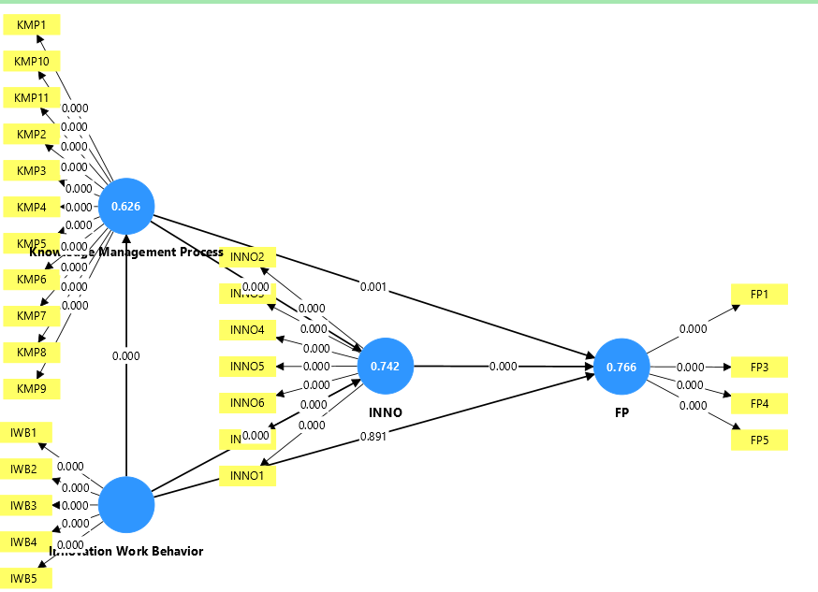
 | Original sample (O) | Sample mean (M) | Standard deviation (STDEV) | T statistics (O/STDEV) | P values
Innovation -> Firm Performance | 0.434 | 0.438 | 0.106 | 4.079 | 0
Innovative Work Behavior -> Firm Performance | -0.019 | -0.017 | 0.138 | 0.136 | 0.891
Innovative Work Behavior -> Innovation | 0.432 | 0.423 | 0.111 | 3.909 | 0
Innovative Work Behavior -> Knowledge Management Process | 0.791 | 0.796 | 0.05 | 15.84 | 0
Knowledge Management Process -> Firm Performance | 0.5 | 0.494 | 0.145 | 3.44 | 0.001
Knowledge Management Process -> Innovation | 0.478 | 0.487 | 0.107 | 4.484 | 0

Mediasi
 | Original sample (O) | Sample mean (M) | Standard deviation (STDEV) | T statistics (|O/STDEV|) | P values
Innovative Work Behavior -> Innovation -> Firm Performance | 0.188 | 0.185 | 0.066 | 2.821 | 0.005
Knowledge Management Process -> Innovation -> Firm Performance | 0.207 | 0.213 | 0.073 | 2.85 | 0.004
Innovative Work Behavior -> Knowledge Management Process -> Firm Performance | 0.395 | 0.392 | 0.116 | 3.414 | 0.001
Innovative Work Behavior -> Knowledge Management Process -> Innovation -> Firm Performance | 0.164 | 0.171 | 0.062 | 2.638 | 0.008
Innovative Work Behavior -> Knowledge Management Process -> Innovation | 0.378 | 0.389 | 0.097 | 3.917 | 0

